Лист1
Identefier | Steps | Expected result
987 | 1)Захожу на сайт 2)перехожу в меню авторизации 3)ввожу номер телефона 4)кликаем кнопку "Получить код" | 1)Переходит на главную страницу 2)открывает окно с авторизацией 3)активируеться кнопка "Получить код" 4)всплывает окно с отправой смс на мой номер

Title
"Получить код" в смс

Precondition

 | Requirements | Module
 | При вводе нового номера телефона и нажатии на кнопку "Получить код", Смс приходит на старый номер телефона. | 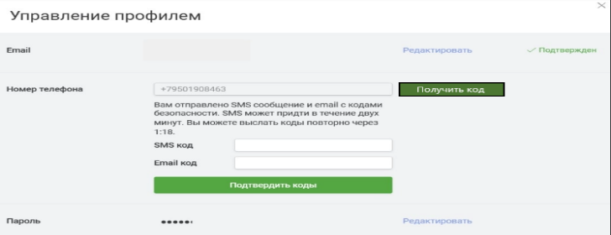

Status
failed

